상품제안서
나오 휴대용 EMS 목걸이형 저주파 안마기 NAO-H6300N | 상품코드: F28688

 |  |  |  |  |  |  | 02-412-0044 | www.easy1.co.kr
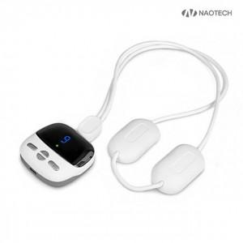

【상세/제작정보】

【인쇄/포장옵션】 | 레이저 / 포장지포장

【공급단가】 | 수량 | 50~ | 100~ | 500~ | 1,000~ | 2,000~
*VAT별도 | 단가 | 14,770원 | 14,530원 | 14,180원 | 13,820원 | 13,590원

【상품 URL】 | https://dev.easy1.co.kr:443/src/goods_detail.php?gdno=28688

